数据透视表1
1.查看各分数段的人数及所占比例 按所占人数升序排列，透视结果显示在A3:C9单元格，如右图所示
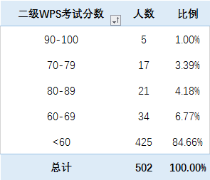
行标签 | 计数项:姓名 | 计数项:姓名2
90-100 | 5 | 1.00%
70-79 | 17 | 3.39%
80-89 | 21 | 4.18%
60-69 | 34 | 6.77%
<60 | 425 | 84.66%
总计 | 502 | 100.00%

数据透视表2
2.查看各等级各班级人数情况，人数升序排列 等级为行标签，班级为列标签，透视结果显示在A3:H9单元格，结果如右图所示

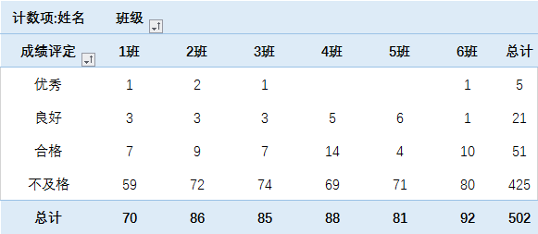
计数项:姓名 | 班级
行标签 | 1班 | 2班 | 3班 | 4班 | 5班 | 6班 | 总计
优秀 | 1 | 2 | 1 |  |  | 1 | 5
良好 | 3 | 3 | 3 | 5 | 6 | 1 | 21
合格 | 7 | 9 | 7 | 14 | 4 | 10 | 51
不及格 | 59 | 72 | 74 | 69 | 71 | 80 | 425
总计 | 70 | 86 | 85 | 88 | 81 | 92 | 502

数据透视表3
3.查看各等级男女生人数，人数升序排列 等级为行标签，透视结果显示在A3:D9单元格，结果如右图所示

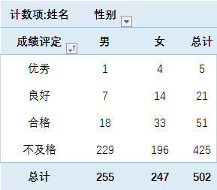
计数项:姓名 | 列标签
行标签 | 男 | 女 | 总计
优秀 | 1 | 4 | 5
良好 | 7 | 14 | 21
合格 | 18 | 33 | 51
不及格 | 229 | 196 | 425
总计 | 255 | 247 | 502

